PAY DE MANZANA Y CARAMELO
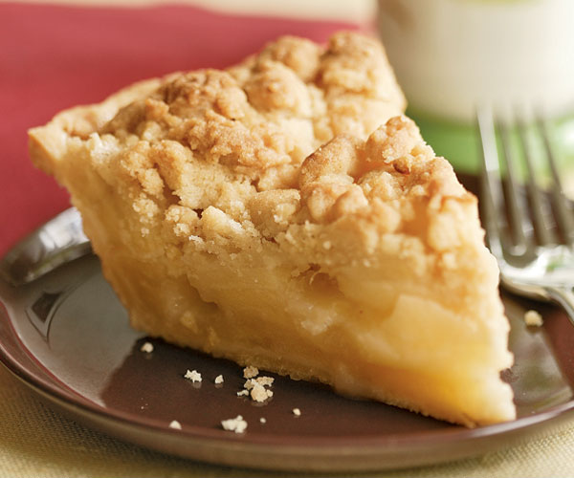
 |  |  |  | 
 |  | Ejemplo de llenado de formato
 | NOMBRE PARTICIPANTE |  | CARLOS RODOLFO GONZÁLEZ SAUCEDO
 | TELÉFONO CELULAR |  | 3317940500
 | CORREO: |  | cgonzalez@abcotton.com.mx
 | NOMBRE DE RECETA |  | APPLE CRUMBLE CARAMEL PIE
 | PORCIONES |  | 1 PCN
 | TIEMPO DE ELABORACIÓN |  | 4 HORAS
 | AREA |  | COCINA FRÍA / GRILL / PLANCHA / SARTENES

 | INGREDIENTES | CANTIDAD | UNIDAD | PRECIO UNITARIO | COSTO
 | harina | 400 | GR | $0.0088 | $3.52
 | AZUCAR GLASS | 120 | GR | $0.0270 | $3.24
 | MANTEQUILLA | 240 | GR | $0.11202 | $26.88
 | CANELA POLVO | 7 | GR |  | $0.00
 | HARINA DE ALMENDRA | 17 | GR | 0.59271 | $10.08
 | HUEVOS | 1.5 | PZ | $1.47 | $2.21
 | MANTEQUILLA | 100 | GR | $0.11202 | $11.20200
 | HARINA | 100 | GR | 0.00875 | 0.875
 | AZUCAR REFINADA | 100 | GR | 0.01468 | 1.468
 | HARINA DE ALMENDRA | 100 | GR | 0.59271 | 59.271
 | MANZANA VERDE | 920 | GR | 0.032 | 29.44
 | AZUCAR REFINADA | 100 | GR | 0.01468 | 1.468
 | MANTEQUILLA | 80 | GR | $0.11202 | $8.96160
 | CANELA POLVO | 35 | GR
 | AZUCAR REFINADA | 30 | GR | 0.01468 | 0.4404
 | crema liquida lyncott | 0.05 | BOTE | 59.5 | 2.975
 | nieve | 0.05 | GAL | 30.933 | 1.54665
 | fresa | 15 | gr | 0.086 | 1.29

 |  |  |  |  | SUMATORIA | $158.61
 |  |  |  |  | PCN : 8 | $19.83
 |  |  |  |  | SALSEO Y GUARNI | 6.25205
 |  |  |  |  | SUBTOTAL | $26.08
 |  |  |  |  | PRECIO VENTA | $86.93
 |  |  |  |  | VENTA MAS IVA | $100.84

 | EQUIPO MENOR Y MAYOR
 | NOMBRE |  | CANTIDAD
 | Bowls de aluminio |  | 5
 | Miserable termoresistente |  | 2
 | Rodillo de plástico |  | 1
 | Tabla para picar / verde |  | 1
 | Batidora / aditamento para amasar |  | 1
 | Molde de aluminio para pastel |  | 1
 | Papel aluminio |  | 1
 | Vitafilm |  | 1
 | Horno de convección precalentado 180°c |  | 1
 | Estufa |  | 1

 | PROCEDIMIENTO
 | MISE EN PLACE
1.- | MASA SABLE
 | Una vez pesados todos los ingredientes, colocar la mantequilla hasta acremar en batidora
 | posteriormente agregar los secos previamente tamizados para evitar los grumos y por último el huevo.
 | CRUMBLE
2.- | En un bowl grande, agregar la harina y azucar, junto con la mantequilla fría en bloques medianos.
 | Tratar de deshacer la mantequilla haciendo una Tierra, posteriormente agregar los demás polvos.
 | El resultado final es una tierra sin grumos grandes.
3.- | MANZANA
 | La manzana se deberá pelar, cortar en medias lunas gruesas, para evitar una sobre cocción,
 | dejar reposando en agua fría.

 | ELABORACIÓN

3.- | En los recipientes para Pay, debes de untar mantequilla en frío y posteriormente harina para evitar que se peguen
 | Después de un reposo de la masa sablé, se deberá estirar con rodillo, poniendo harina constantemente para evitar que se pegue
 | colocar sobre los recipientes y acomodar con los dedos.
 | cortar las superficie con cuchillo dejando buena apariencia y la misma altura en todo el pastel
 | hornear por 12 minutos a 180ºc colocando papel aluminio por dentro para evitar que se infle la masa

4.- | En una olla MUY LIMPIA, se elaborará un caramelo, agregando el azucar y poca agua, cuidando que el color del caramelo
 | sea uniforme y evitando la cristalización del azucar.
 | Una vez que el caramelo tenga un color oro, agregar la mantequilla, posteriormente CON EL FUEGO MUY ALTO a
 | agregar la canela y las manzanas. La cocción de las manzanas es muy corta.

5.- | Colocar lo correspondiente de manzana en cada recipiente y posteriormente colocar en forma de lluvia la masa CRUMBLE
 | Es importante cuidar que no existan grumos grandes, cubrir todo el pastel incluso la masa de las orillas.
 | Una vez uniforme, pasar al horno por aproximadamente 40 minutos.
 | Esperamos que el color de la superficie sea dorado.

 | FOTOGRAFÍA MONTAJE

